Diseño_pruebas
Scenarios setup

Nombre | Clase | Escenario
Setup1 | ProductCategoryService | Un nuevo mock de ProductCategoryService es creado

Setup2 | ProductSubcategoryService | Un nuevo mock de ProductSubcategoryService es creado

Setup3 | WorkOrderService | Un nuevo mock de WorkOrderService es creado

Setup4 | ProductService | Un nuevo mock de ProductService es creado

Diseño de casos de prueba

Clase | Método | Escenario | Valores de entrada | Resultado
ProductCategoryService | Save | Setup1 | null | Una Excepción debido a que no se puede guardar un ProductCategory null

ProductCategoryService | Save | Setup1 | Un nuevo ProductCategory | Una Excepción debido a que el nombre de la categoría tiene menos de tres caracteres

ProductCategoryService

Clase | Método | Escenario | Valores de entrada | Resultado
ProductSubcategoryService | Save | Setup2 | null | Una Excepción debido a que no se puede guardar un ProductSubcategoryService null

ProductSubcategoryService | Save | Setup1 | Un nuevo ProductSubcategory | Una Excepción debido a que el nombre de la categoría tiene menos de cinco caracteres

ProductSubcategoryService | Save | Setup1 | Un nuevo ProductSubcategory | Una Excepción ya que la ProductCategory a la que está asociada no existe

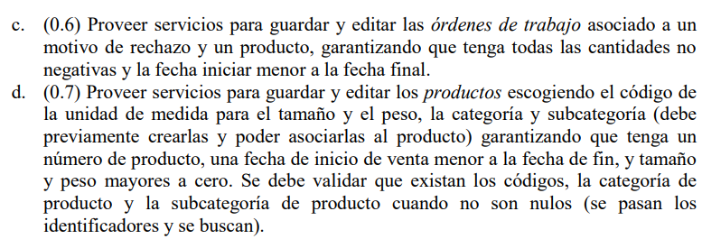
Clase | Método | Escenario | Valores de entrada | Resultado
WorkOrderService | Save | Setup3 | null | Una Excepción debido a que no se puede guardar un WorkOrderService null

WorkOrderService | Save | Setup3 | un nuevo WorkOrderService | Una Excepción debido a que la fecha de inicio es mayor a la final

WorkOrderService | Save | Setup3 | un nuevo WorkOrderService | Una Excepción debido a que orderqty es menor a cero

WorkOrderService | Save | Setup3 | un nuevo WorkOrderService | Una Excepción debido a que scrappedqty es menor a cero

Clase | Método | Escenario | Valores de entrada | Resultado
ProductService | Save | Setup4 | null | Una Excepción debido a que no se puede guardar un ProductService null

ProductService | Save | Setup5 | un nuevo ProductService | Una Excepción debido a que la fecha de inicio de venta es mayor a la final

ProductService | Save | Setup6 | un nuevo ProductService | Una Excepción debido a que el tamaño es menor a cero

ProductService | Save | Setup7 | un nuevo ProductService | Una Excepción debido a que el código del producto no existe

ProductService | Save | Setup8 | un nuevo ProductService | Una Excepción debido a que la categoría del producto no existe

ProductService | Save | Setup9 | un nuevo ProductService | Una Excepción debido a que la categoría del producto entregada es null

ProductService | Save | Setup10 | un nuevo ProductService | Una Excepción debido a que la subcategoría del producto no existe

ProductService | Save | Setup11 | un nuevo ProductService | Una Excepción debido a que la subcategoría del producto entregada es null

